Sheet1
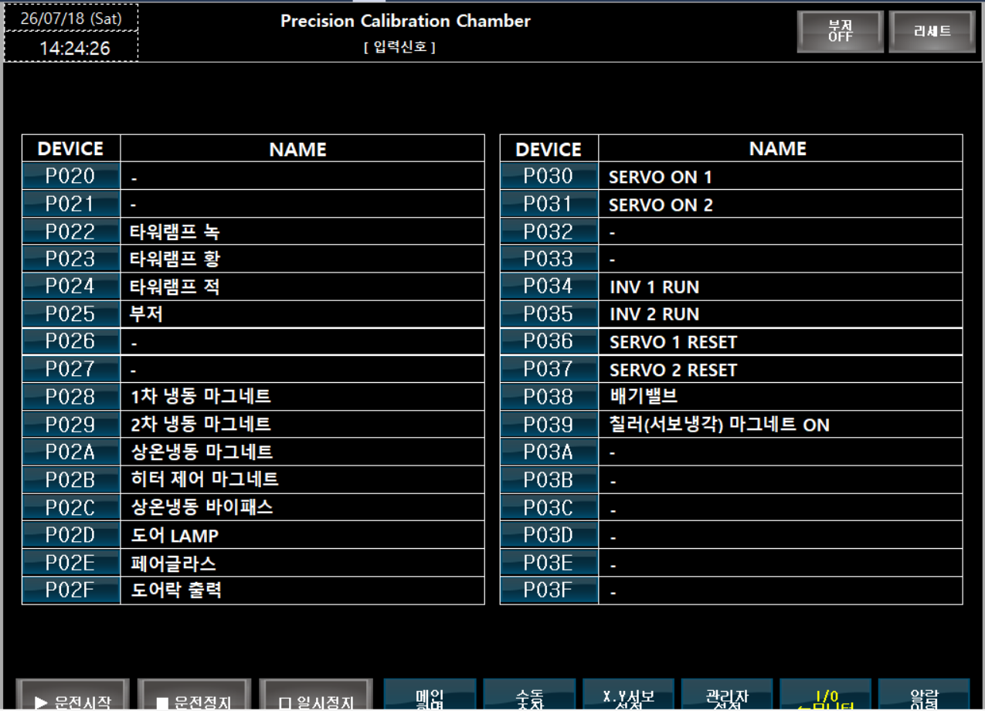
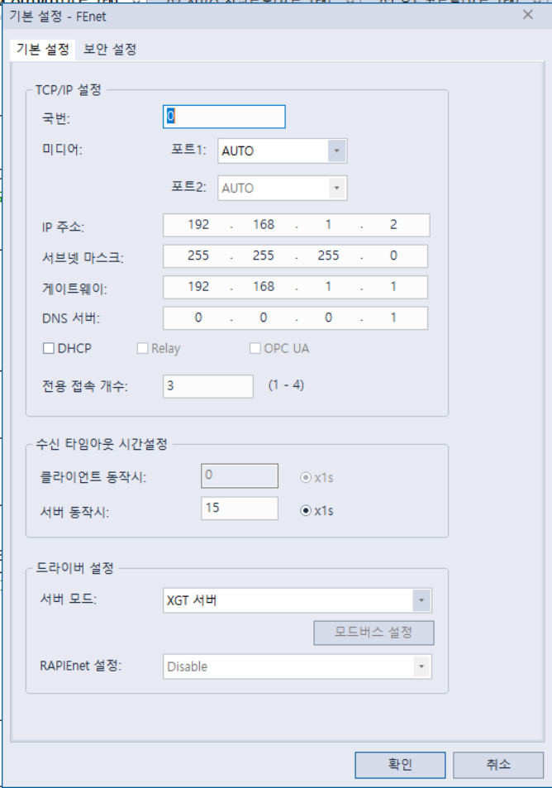
 |  |  |  |  |  |  |  |  |  | *비상정지
 |  |  |  |  |  |  |  |  |  | M901 비트를 켜면 비상정지가 됩니다.
 |  |  |  |  |  |  |  |  |  | 비트를 끄면(0) 비상정지 해제 됩니다.
 |  |  |  |  |  |  |  |  |  | 비상정비 발생시, 에러 알람용 M4001이 발생하며 부저음과 타워램프-적색이 점등되며 |  |  |  |  | PLC 프로그램 추가작업 필요.
 |  |  |  |  |  |  |  |  |  | 해당 비트를 끄면 자동으로 해제 됩니다.
 |  |  |  |  |  |  |  |  |  | =진행중이던 수동 및 자동운전이 모두 종료 됩니다.

D영역은 워드 D100.0 과 같이 소수점은 비트 |  |  |  |  |  |  |  |  |  | 1.현재상태(좌측) = 챔버 온도 및 습도, 흑채의1,2 PV/SV 표시
M영역은 모두 비트 |  |  |  |  |  |  |  |  |  | 챔버온도 | 현재온도:D100 목표온도: D102
 |  |  |  |  |  |  |  |  |  | 챔버습도 | 현재습도: D130 목표습도: D131
메인화면 |  |  |  |  |  |  |  |  |  | 흑채1 | 현재온도: D140 목표온도: D142
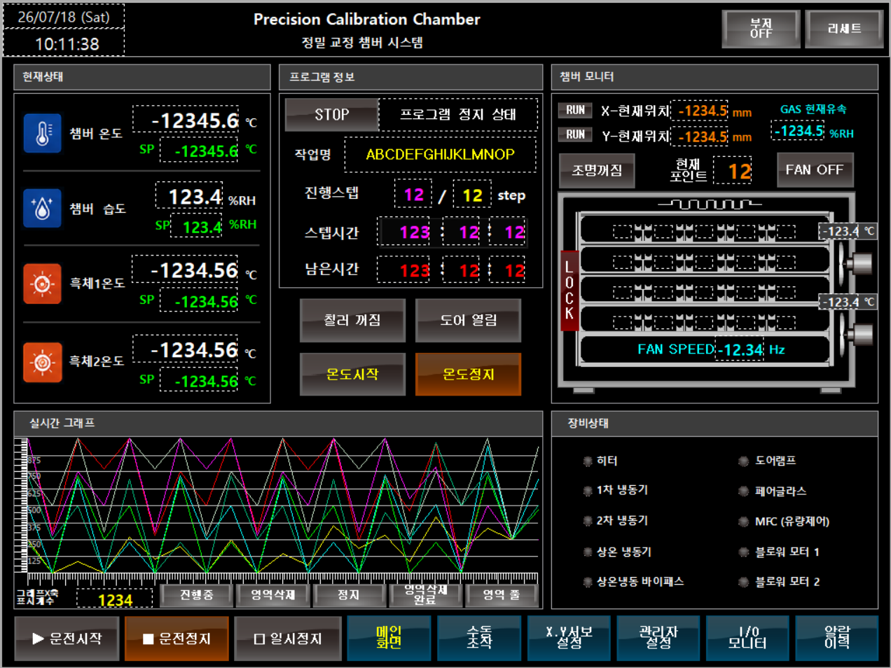
 |  |  |  |  |  |  |  |  |  | 흑채2 | 현재온도: D150 목표온도: D152
 |  |  |  |  |  |  |  |  |  | *모든 수치는 정수개념입니다.
 |  |  |  |  |  |  |  |  |  | 만약 현재온도가 100.0도 라면 DEC 값은 1000입니다.
 |  |  |  |  |  |  |  |  |  | 마찬가지로 목표온도 기입시 1000을 쓰면 100.0도입니다.
 |  |  |  |  |  |  |  |  |  | 소소점은 터치스크린의 이미지에 보이는 단위를 참고하세요.

 |  |  |  |  |  |  |  |  |  | 2.프로그램 정보(중간) = 자동운전 상태 및 작업 이름등 표시
 |  |  |  |  |  |  |  |  |  | STOP | PC에서 RUN시 M1910을 켜십시오.
 |  |  |  |  |  |  |  |  |  |  | 해당 비트가 켜지면 RUN으로 색상이 변경되어 PC RUN을 확인합니다.
 |  |  |  |  |  |  |  |  |  |  | 해당 램프의 오른쪽에 '프로그램 운전중'으로 문구도 변경됩니다.
 |  |  |  |  |  |  |  |  |  | 작업명 | D5010의 워드 데이터 16바이트 작업이름을 기입하십시오.
 |  |  |  |  |  |  |  |  |  |  | ASCII 코드 형식입니다.
 |  |  |  |  |  |  |  |  |  | 진행스텝 | 진행중인 스텝: D3002 / 전체목표 스텝 D3000
 |  |  |  |  |  |  |  |  |  |  | 현재 몇스텝 진행중인지 표시 합니다.
 |  |  |  |  |  |  |  |  |  |  | 또한 전체 목표 스텝이 얼마로 설정되어 있는지 표시합니다.
 |  |  |  |  |  |  |  |  |  |  | 해당 주소에 수치를 전송하여 표시할 수 있습니다.
 |  |  |  |  |  |  |  |  |  | 스텝시간 | 시:D1091 분:D1092 초:D1093
 |  |  |  |  |  |  |  |  |  |  | 현재 진행중인 스텝 시간을 표시합니다.
 |  |  |  |  |  |  |  |  |  |  | 업카운트이든 다운카운트이든 편한것으로 기입하면 됩니다.
 |  |  |  |  |  |  |  |  |  | 남은시간 | 시:D1071 분:D1072 초:D1073
 |  |  |  |  |  |  |  |  |  |  | 현재 작업의 전체 남은시간을 표기합니다.
 |  |  |  |  |  |  |  |  |  |  | 다운카운트
TCP/IP |  |  |  |  |  |  |  |  |  | 칠러꺼짐 | 칠러제어 원터치 P410이며 램프는 P460
국번0 |  |  |  |  |  |  |  |  |  | 도어열림 | 도어 락장치 제어 입니다. 이 기능은 터치에서 하는게 좋을 것 같습니다.
미디어 포트1 : AUTO |  |  |  |  |  |  |  |  |  |  | 원터치제어 P411 램프는 P461
IP주소 |  | 192 | 168 | 1 | 2 |  |  |  |  | 온도시작 | M10켜면 온도제어가 시작 됩니다. 램프는 M19
서브넷 마스크 |  | 255 | 255 | 255 | 0 |  |  |  |  |  | 단순 히터만 켜는 것뿐 아니라, 온도 하강시 냉동기 동작이 함께 됩니다.
게이트웨이 |  | 192 | 168 | 1 | 1 |  |  |  |  |  | 이 기능이 켜진 시점을 기준으로 냉각시 냉동기도 함께 동작하며
DNS 서버 |  | 0 | 0 | 0 | 1 |  |  |  |  |  | 하락구간 도달 시 냉동기가 꺼집니다. 그리고 해당 현재온도를 기준으로
 |  |  |  |  |  |  |  |  |  |  | 유지구간에 해당 하는 냉동기 유지조건에 따라 냉동기가 동작을 유지합니다.
서보 동작시 수신 타임아웃 |  |  |  | 15초 |  |  |  |  |  |  | 유지구간등의 설정은 관리자 설정화면에서 범위를 조정할 수 있습니다.
드라이버 설정 / 서보모드 |  |  |  | XGT 서버 |  |  |  |  |  | 온도정지 | M11을 켜면 온도 제어구동이 중단 됩니다.

3. 챔버 모니터 (우측) = 직교로봇(서보)의 현재 위치등을 표시합니다. |  |  |  |  |  |  |  | 4. 실시간 그래프 : 챔버 제어반 자체 표시
RUN : X축(가로이동) BUSY(구동중) 표시램프 입니다. D2520.0 |  |  |  |  |  |  |  | 5. 챔버상태 (램프)
RUN : Y축(세로이동) BUSY(구동중) 표시램프 입니다. D2620.0 |  |  |  |  |  |  |  | 히터 |  | D60.1 |  | 도어램프 | D60.6
X-현재위치 : D2540 |  |  |  |  |  |  |  | 1차 냉동기 |  | D60.2 |  | 페어글라스 | D60.7
Y-현재위치 : D2640 |  |  |  |  |  |  |  | 2차 냉동기 |  | D60.3 |  | MCF(유량제어) | D60.8
조명꺼짐 : 조명은 터치스크린에서 조작하는것이 좋을 것 같습니다. |  |  |  |  |  |  |  | 상온 냉동기 |  | D60.4 |  | 블로워 모터1 | D60.9
 | D280.0 원터치 방식으로 켜짐시 M280이 ON됩니다. |  |  |  |  |  |  | 상온 냉동 바이패스 |  | D60.5 |  | 블로워 모터2 | D61.0
현재포인트 : 직교 로봇의 현재 위치 번호를 표시합니다.
 | 수치는 D2740이며 상단 좌측부터 1포인트 입니다.
GAS 현재유속 : D1031입니다
포인트 램프 : 직교 로봇이 포인트 위치에 있으면, 해당 램프가 켜집니다.
 | 1포인트 | 2포인트 | 3포인트 | 4포인트 | 5포인트
 | D54.1 | D54.2 | D54.3 | D54.4 | D54.5
 | 6포인트 | 7포인트 | 8포인트 | 9포인트 | 10포인트
 | D53.1 | D53.2 | D53.3 | D53.4 | D53.5
 | 11포인트 | 12포인트 | 13포인트 | 14포인트 | 15포인트
 | D52.1 | D52.2 | D52.3 | D52.4 | D52.5
 | 16포인트 | 17포인트 | 18포인트 | 19포인트 | 20포인트
 | D51.1 | D51.2 | D51.3 | D51.4 | D51.5

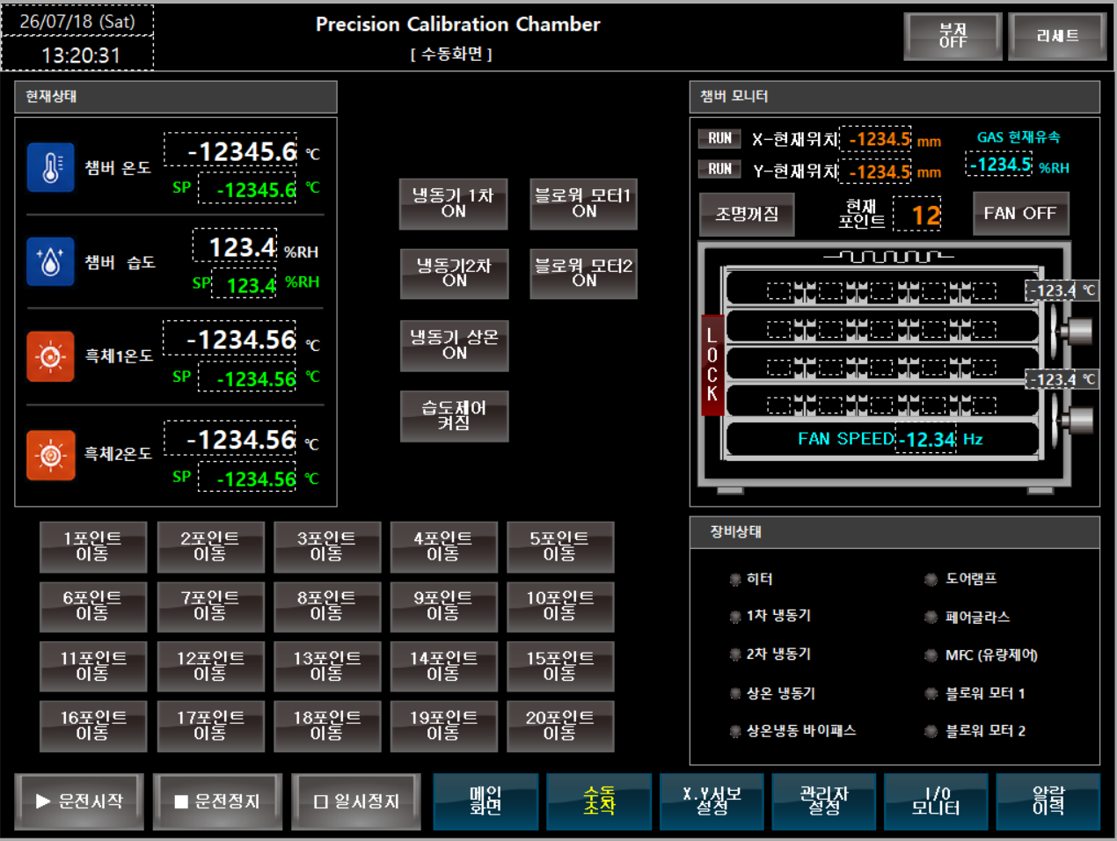
수동화면 (서보제어)
 |  |  |  |  |  |  |  |  |  | 1. 수동 조작 (냉동기 및 블로워)
 |  |  |  |  |  |  |  |  |  | 냉동기 1차 |  | M502 원터치 제어, 램프 P552
 |  |  |  |  |  |  |  |  |  | 냉동기 2차 |  | M503 원터치 제어, 램프 P553
 |  |  |  |  |  |  |  |  |  | 냉동기 상온 |  | M504 원터치 제어, 램프 P554
 |  |  |  |  |  |  |  |  |  | 습도제어 켜짐 |  | D281.0 원터치 제어, 램프 M281
 |  |  |  |  |  |  |  |  |  | 블로워 모터1 |  | M505 원터치 제어, 램프 P555
 |  |  |  |  |  |  |  |  |  | 블로워 모터2 |  | M506 원터치 제어, 램프 P556

 |  |  |  |  |  |  |  |  |  | 2. 챔버 모니터
 |  |  |  |  |  |  |  |  |  | 블로워 (FAN) : D350에 목표회전수를 쓰면 됩니다. (10,00~60,00Hz 범위)
 |  |  |  |  |  |  |  |  |  | 온도,블로위1의 위쪽표기 : D310에 현재온도가 표기 됩니다
 |  |  |  |  |  |  |  |  |  | 온도,블로위2의 위쪽표기 : D320에 현재온도가 표기 됩니다

 |  |  |  |  |  |  |  |  |  |  | 서보 구동속도 X,Y 공통 |  |  | *서보 100.0%일 때 속도는 500mm/s 로 세팅
 |  |  |  |  |  |  |  |  |  |  | D3014 | (0.0~100.0) 속도레인지 추후 수정.
2. 직교로봇 포인트 이동 제어
1포인트 |  | 2포인트 |  | 3포인트 |  | 4포인트 |  | 5포인트 |  |  | 서보 현재포인트
원터치 입력 | P601 | 원터치 입력 | P602 | 원터치 입력 | P603 | 원터치 입력 | P604 | 원터치 입력 | P605 |  | D2740 | (1~20)
램프 | P651 | 램프 | P652 | 램프 | P653 | 램프 | P654 | 램프 | P655
6포인트 |  | 7포인트 |  | 8포인트 |  | 9포인트 |  | 10포인트 |  |  | 서보 목표위치 포인트
원터치 입력 | P606 | 원터치 입력 | P607 | 원터치 입력 | P608 | 원터치 입력 | P609 | 원터치 입력 | P610 |  | D2750 | (1~20) |  | PLC 프로그램 추가작업 필요.
램프 | P656 | 램프 | P657 | 램프 | P658 | 램프 | P659 | 램프 | P660
11포인트 |  | 12포인트 |  | 13포인트 |  | 14포인트 |  | 15포인트 |  |  | 구동명령 |  |  | *목표위치 기입 후 구동명령의 시차를 200ms 필요
원터치 입력 | P611 | 원터치 입력 | P612 | 원터치 입력 | P613 | 원터치 입력 | P614 | 원터치 입력 | P615 |  | D2760.1
램프 | P661 | 램프 | P662 | 램프 | P663 | 램프 | P664 | 램프 | P665
16포인트 |  | 17포인트 |  | 18포인트 |  | 19포인트 |  | 20포인트 |  |  | 구동중 확인 모니터(PLC BUSY 램프)
원터치 입력 | P616 | 원터치 입력 | P617 | 원터치 입력 | P618 | 원터치 입력 | P619 | 원터치 입력 | P620 |  | D2765.1
램프 | P666 | 램프 | P667 | 램프 | P668 | 램프 | P669 | 램프 | P670

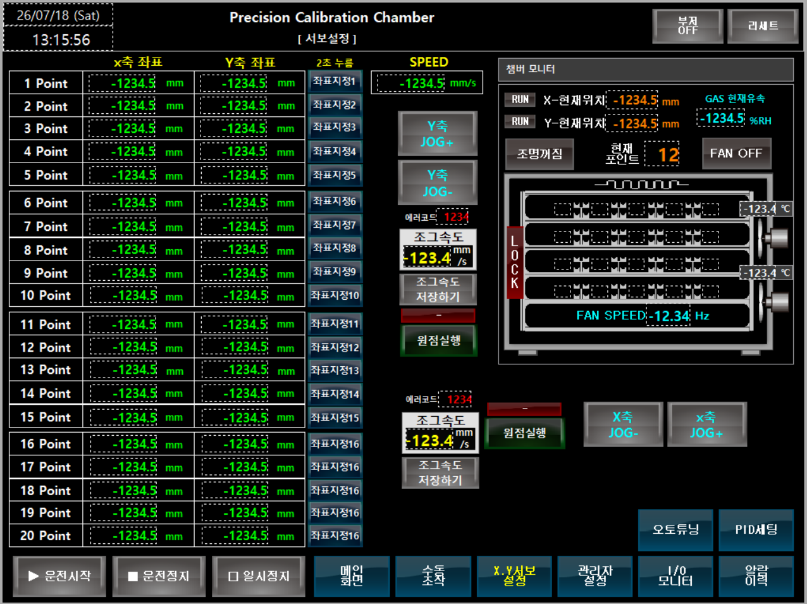
서보 위치 설정
 |  |  |  |  |  |  |  |  |  | 1. 서보 기본 조작
 |  |  |  |  |  |  |  |  |  | X축 JOG- : 해당 버튼을 누르는 동안 -방향(좌측)으로 저속이동
 |  |  |  |  |  |  |  |  |  |  | P746으로 누름동안 제어

 |  |  |  |  |  |  |  |  |  | X축 JOG+ : 해당 버튼을 누르는 동안 +방향(우측)으로 저속이동
 |  |  |  |  |  |  |  |  |  |  | P745으로 누름동안 제어
 |  |  |  |  |  |  |  |  |  | 원점실행 : P710으로 원점을 시작하며 진행중에 P711의 램프 켜짐
 |  |  |  |  |  |  |  |  |  | 완료 시, D2520.4램프 점등 유지 됨
 |  |  |  |  |  |  |  |  |  | 에러코드 : 서보 모션카드에서 에러 발생시 에러코드 발생함
 |  |  |  |  |  |  |  |  |  |  | D2530의 DEC값 숫자로 표시
 |  |  |  |  |  |  |  |  |  | 조그속도 : 조그속도를 기입할 수 있음. D2550에 0.1~20.0 입력
 |  |  |  |  |  |  |  |  |  |  | 조그 안전특성상 20.0으로 제한 되어 있으며
 |  |  |  |  |  |  |  |  |  |  | 범위 초과시 에러 발생
 |  |  |  |  |  |  |  |  |  | 조그속도 저장하기 : 조그 속도 값을 쓰기 하고 나서, P713 1초간 ON하여
 |  |  |  |  |  |  |  |  |  | 파라미터 저장되도록 해야 속도가 반영 됨. (ROM기입 특성)

 |  |  |  |  |  |  |  |  |  | Y축 JOG- : 해당 버튼을 누르는 동안 +방향(상승)으로 저속이동

 |  |  |  |  |  |  |  |  |  | Y축 JOG+ : 해당 버튼을 누르는 동안 -방향(하강)으로 저속이동

 |  |  |  |  |  |  |  |  |  | 원점실행 : P720으로 원점을 시작하며 진행중에 P721의 램프 켜짐
3. 직교제어 서보 목표 좌표 |  |  |  |  |  |  |  |  |  | 완료 시, D2620.4램프 점등 유지 됨
 | X축 | Y축 |  |  |  |  |  |  |  | 에러코드 : 서보 모션카드에서 에러 발생시 에러코드 발생함
1 POINT | D3010 | D3012 |  |  |  |  |  |  |  |  | D2630의 DEC값 숫자로 표시
2 POINT | D3020 | D3022 |  |  |  |  |  |  |  | 조그속도 : 조그속도를 기입할 수 있음. D2650에 0.1~20.0 입력
3 POINT | D3030 | D3032 |  |  |  |  |  |  |  |  | 조그 안전특성상 20.0으로 제한 되어 있으며
4 POINT | D3040 | D3042 |  |  |  |  |  |  |  |  | 범위 초과시 에러 발생
5 POINT | D3050 | D3052 |  |  |  |  |  |  |  | 조그속도 저장하기 : 조그 속도 값을 쓰기 하고 나서, P723 1초간 ON하여
6 POINT | D3060 | D3062 |  |  |  |  |  |  |  | 파라미터 저장되도록 해야 속도가 반영 됨. (ROM기입 특성)
7 POINT | D3070 | D3072
8 POINT | D3080 | D3082
9 POINT | D3090 | D3092
10 POINT | D3100 | D3102
11 POINT | D3110 | D3112
12 POINT | D3120 | D3122
13 POINT | D3130 | D3132
14 POINT | D3140 | D3142
15 POINT | D3150 | D3152
16 POINT | D3160 | D3162
17 POINT | D3170 | D3172
18 POINT | D3180 | D3182
19 POINT | D3190 | D3192
20 POINT | D3200 | D3202

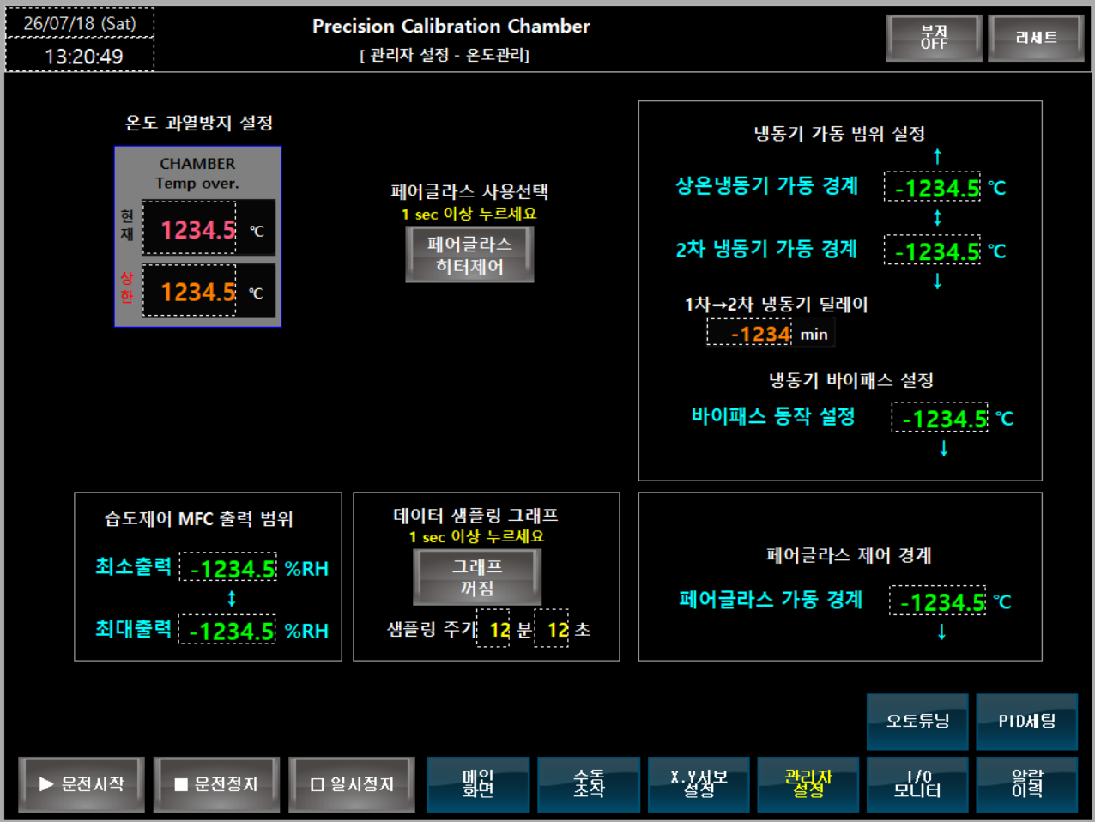
관리자 설정
 |  |  |  |  |  |  |  |  |  | 1. 온도 과열방지 설정
 |  |  |  |  |  |  |  |  |  | 현재온도 | D100
 |  |  |  |  |  |  |  |  |  | 상한설정 | D4004

 |  |  |  |  |  |  |  |  |  | 페어글라스 사용선택
 |  |  |  |  |  |  |  |  |  | 1초누름 P370 기능 유지 플래그 K370

 |  |  |  |  |  |  |  |  |  | 냉동기 가동 범위 설정
 |  |  |  |  |  |  |  |  |  | 상온 냉동기 가동 경계 D1910
 |  |  |  |  |  |  |  |  |  | 2차 냉동기 가동 경계 D1920
 |  |  |  |  |  |  |  |  |  | 1차->2차 냉동기 딜레이 D78

 |  |  |  |  |  |  |  |  |  | 냉동기 바이패스 설정
 |  |  |  |  |  |  |  |  |  | 바이패스 동작 설정 D1940

 |  |  |  |  |  |  |  |  |  | 습도제어 MFC 출력 범위
 |  |  |  |  |  |  |  |  |  | 최소출력 D1960
 |  |  |  |  |  |  |  |  |  | 최대출력 D1950

 |  |  |  |  |  |  |  |  |  | 페어글라스 제어 경계
 |  |  |  |  |  |  |  |  |  | 페어글라스 가동 경계 D1930

오토튜닝
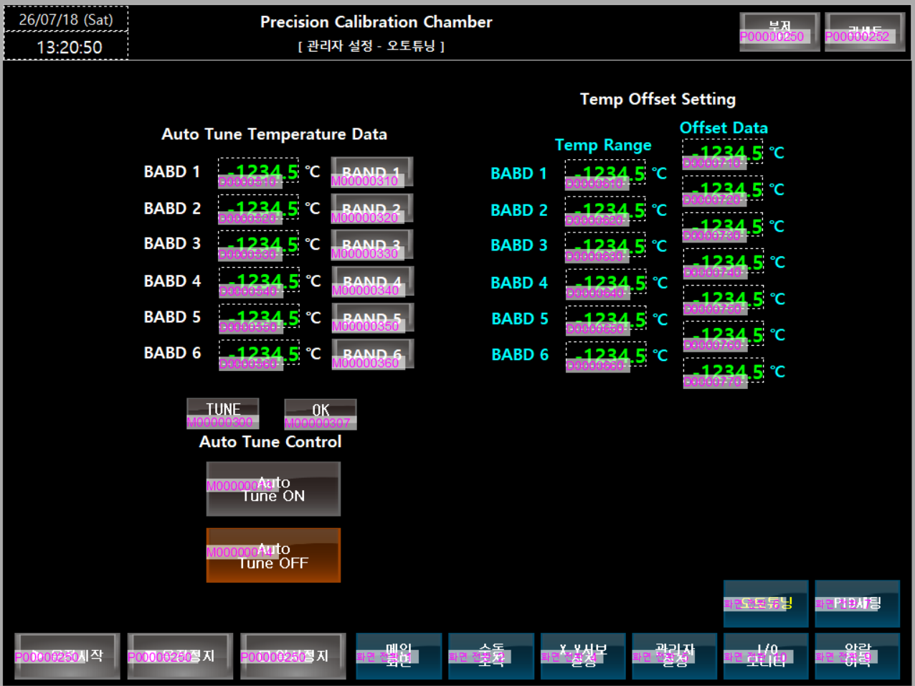
 |  |  |  |  |  |  |  |  |  | 1. 오토튜닝
 |  |  |  |  |  |  |  |  |  | 챔버 자체적으로 제어

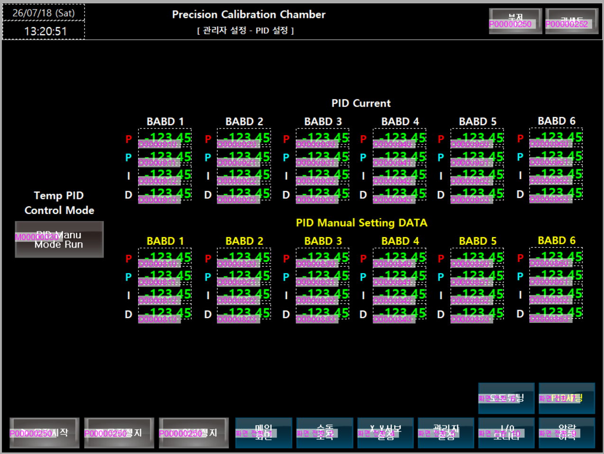
PID 세팅
 |  |  |  |  |  |  |  |  |  | 1. PID 세팅
 |  |  |  |  |  |  |  |  |  | 챔버 자체적으로 제어

에러 표시 화면
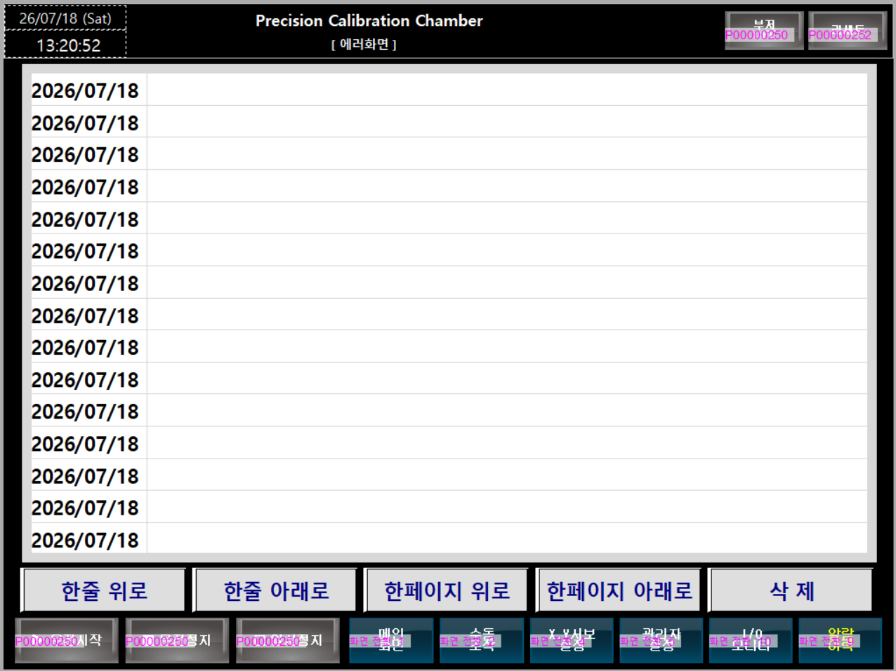

M4001 | 비상정지 스위치 동작 됨 |  |  |  | 에러 발생시 소리 끄기는 P250 ON시 꺼짐
M4002 | 서보드라이브1-X축 에러발생 |  |  |  | 에러 발생시 리세트는 P525 ON 리세트 실행
M4003 | 서보드라이브2-Y축 에러발생
M4004 | 과열방지 온도계 에러발생
M4005 | 메인콘트롤 온도 초과에러
M4006 | 인버터1-FAN 1 에러
M4007 | 인버터2-FAN 2 에러
M4008 | SCR 전력조정기 에러
M4009 | EOCR 1 과부하 검출
M4010 | EOCR 2 과부하 검출
M4011 | EOCR 3 과부하 검출
M4012 | EOCR 4 과부하 검출
M4013 | EOCR 5 과부하 검출
M4014 | 칠러 EOCR 에러
M4015
M4016 | 도어 안전센서 1 에러
M4017 | 도어 안전센서 2 에러
M4018 | 도어 안전센서 3 에러
M4019
M4020

비트 모니터링 - INPUT
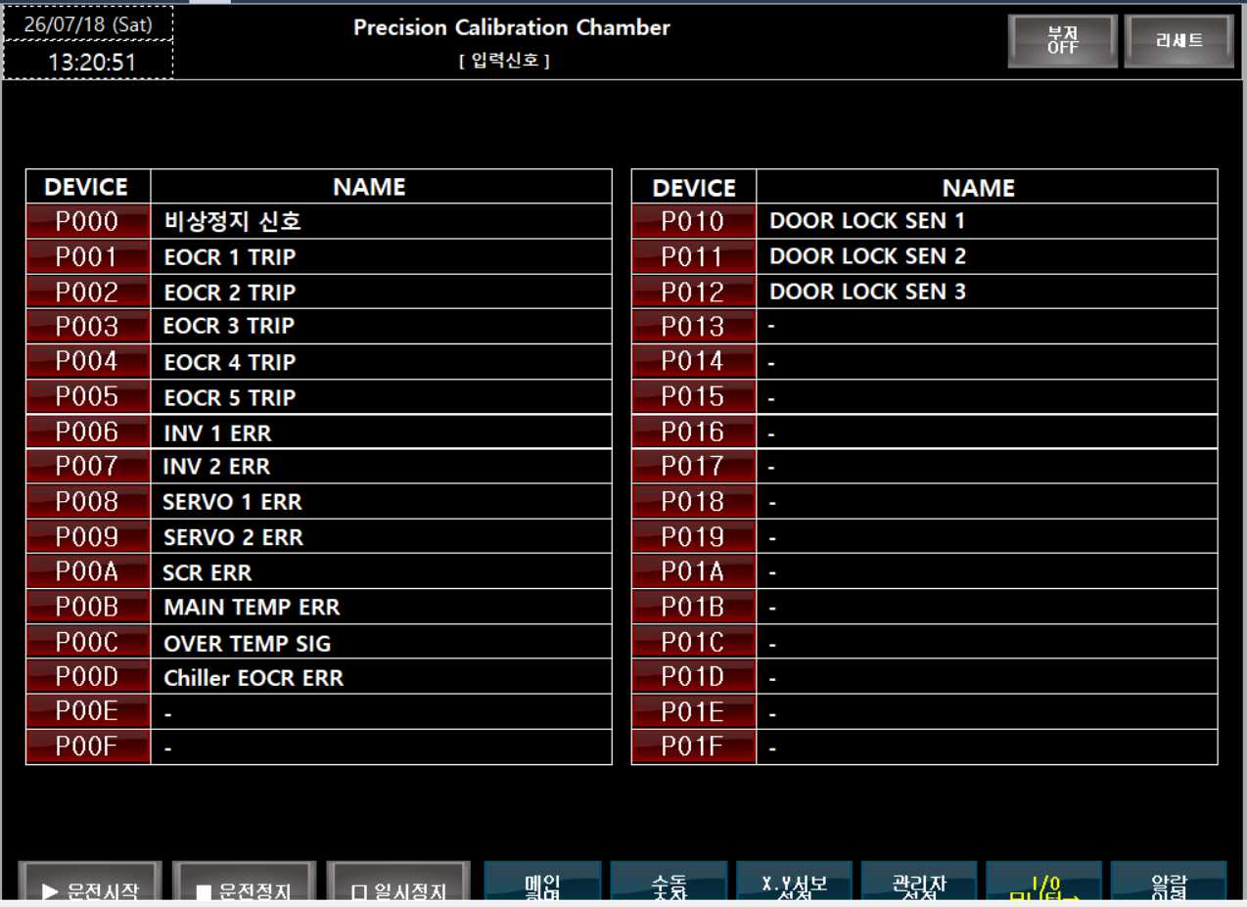

비트 모니터링 - OUTPUT

